2018
Say This Not That - English & Spanish Videos and Captions
File Name | Twitter | Facebook | Instagram | Assets/Links/Visuals
Animation 1 | DI Esto… Me preocupa tu seguridad personal. ¿Has pensado en el suicidio? ...pero no digas esto… No estás pensando en suicidarte, ¿verdad? (dicho a manera de broma) https://bit.ly/2FbE9yb | DI Esto… Me preocupa tu seguridad personal. ¿Has pensado en el suicidio? ...pero no digas esto… No estás pensando en suicidarte, ¿verdad? (dicho a manera de broma) Pregunta directamente acerca del suicidio. El hablar acerca del suicidio no le mete la idea en la cabeza a una persona y generalmente sienten alivio. Preguntar directamente y utilizar la palabra “suicidio” establece que tú y la persona en riesgo están hablando acerca de lo mismo y le confirma a la persona que estás dispuesto a hablar acerca del suicidio. https://bit.ly/2FbE9yb | DI Esto… Me preocupa tu seguridad personal. ¿Has pensado en el suicidio? ...pero no digas esto… No estás pensando en suicidarte, ¿verdad? (dicho a manera de broma) https://bit.ly/2FbE9yb (@EachMindMatters) Pregunta directamente acerca del suicidio. El hablar acerca del suicidio no le mete la idea en la cabeza a una persona y generalmente sienten alivio. Preguntar directamente y utilizar la palabra “suicidio” establece que tú y la persona en riesgo están hablando acerca de lo mismo y le confirma a la persona que estás dispuesto a hablar acerca del suicidio. #SanaMente #SaludMental #Apoyo #PrevenciónDelSuicidio | 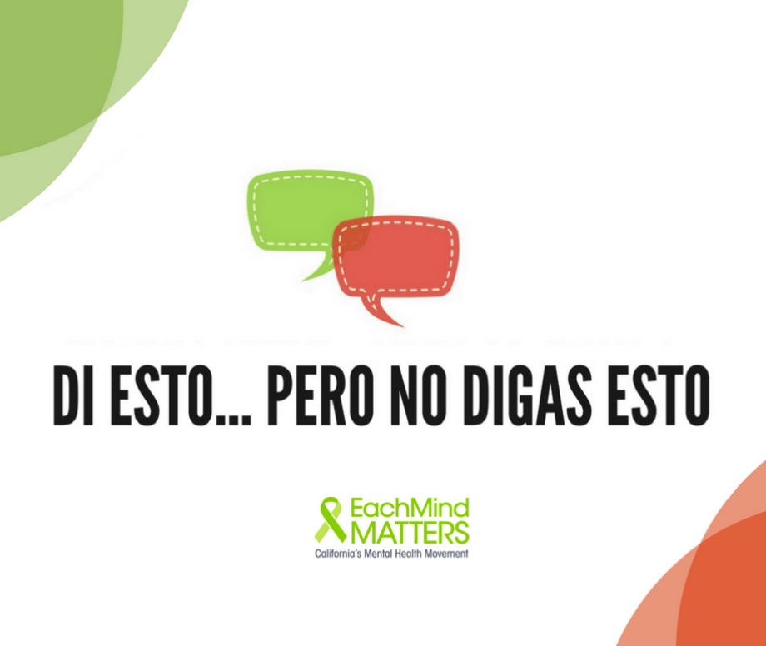 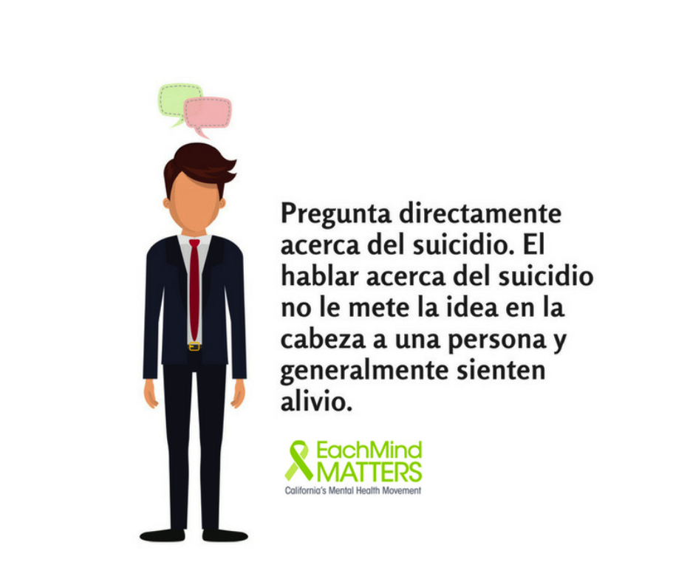 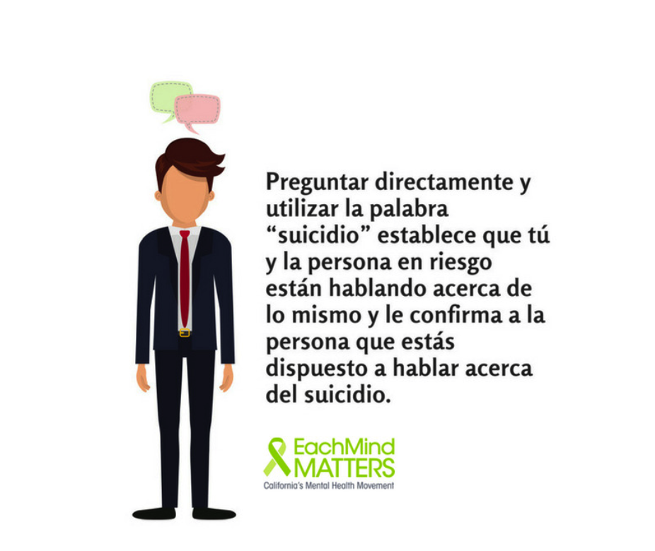
Animation 2 | No prometas discreción. Quizás la persona te pedirá que no le digas a nadie que está pensando en suicidarse. Quizás pienses que se molestarán contigo, pero cuando la vida de una persona está en riesgo, es más importante salvaguardar su seguridad. https://bit.ly/2FbE9yb | Di esto… Me importas demasiado como para guardar un secreto como este. Necesitas ayuda y yo estoy aquí para ayudarte a conseguirla. ...pero no digas esto… No te preocupes, que no le diré a nadie. Tu secreto está seguro. No prometas discreción. Quizás la persona te pedirá que no le digas a nadie que está pensando en suicidarse. Quizás pienses que se molestarán contigo, pero cuando la vida de una persona está en riesgo, es más importante salvaguardar su seguridad. https://bit.ly/2FbE9yb | Di esto… Me importas demasiado como para guardar un secreto como este. Necesitas ayuda y yo estoy aquí para ayudarte a conseguirla. ...pero no digas esto… No te preocupes, que no le diré a nadie. Tu secreto está seguro. No prometas discreción. Quizás la persona te pedirá que no le digas a nadie que está pensando en suicidarse. Quizás pienses que se molestarán contigo, pero cuando la vida de una persona está en riesgo, es más importante salvaguardar su seguridad. @EachMindMatters #SanaMente #SaludMental #PrevenciónDelSuicidio | 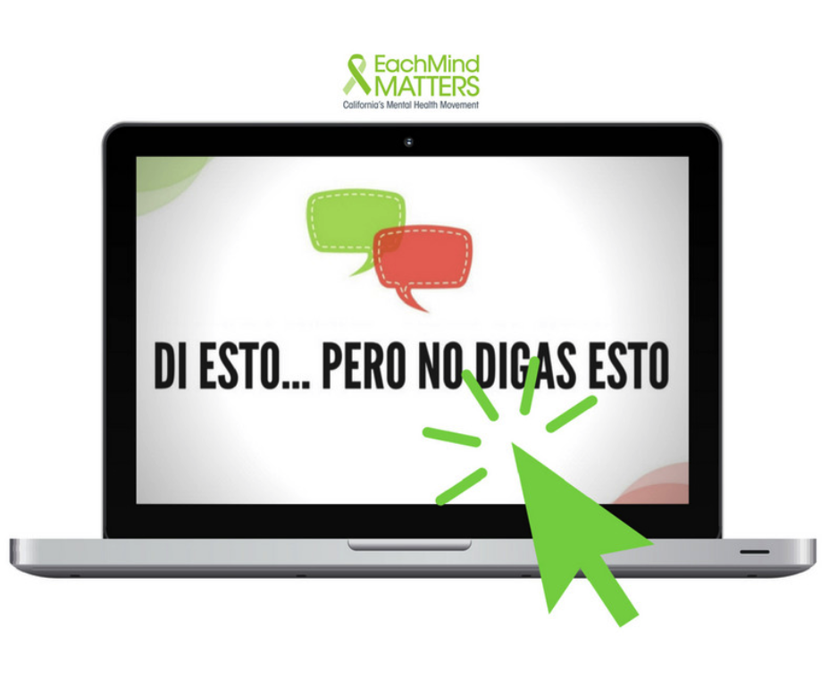 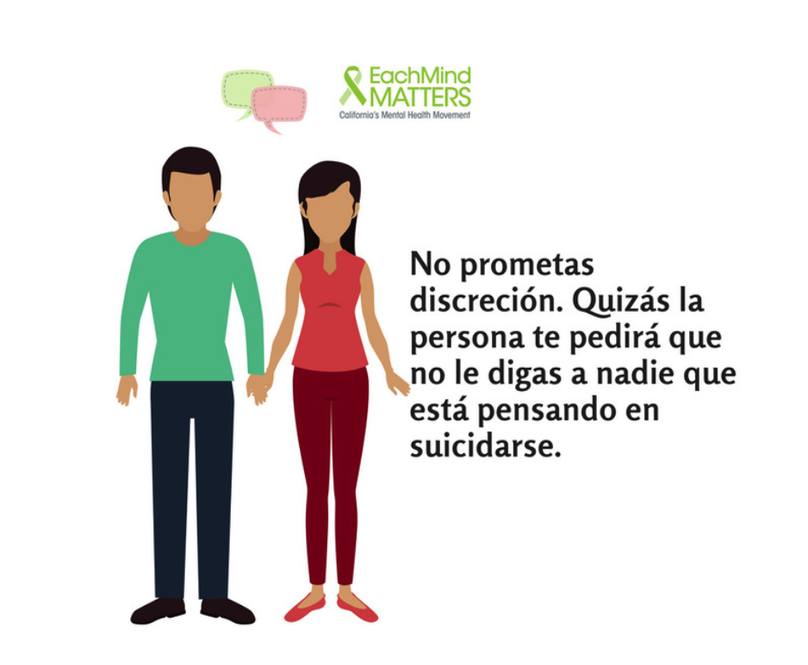 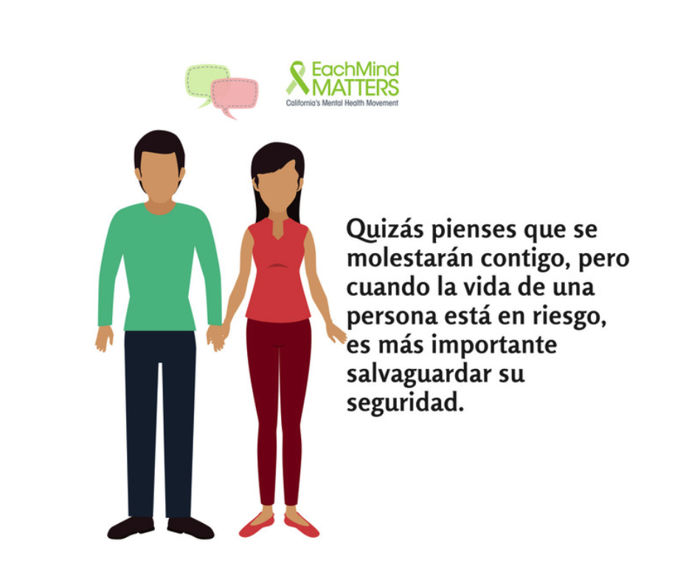
Animation 3 | ¿Listo para iniciar una conversación con alguien que requiere ayuda? Prepárate con nuestra hoja informativa titulada #DiEstoPeroNoDigasEsto https://bit.ly/2FbE9yb | DI Esto… Estoy muy preocupado por ti y quiero que sepas que existe ayuda para ayudarte a superar esto. ...pero no digas esto… ¡Ánimo, que ya se te pasará! https://bit.ly/2FbE9yb | DI Esto… Estoy muy preocupado por ti y quiero que sepas que existe ayuda para ayudarte a superar esto. ...pero no digas esto… ¡Ánimo, que ya se te pasará! https://bit.ly/2FbE9yb #SanaMente #SaludMental #Apoyo #PrevenciónDelSuicidio | 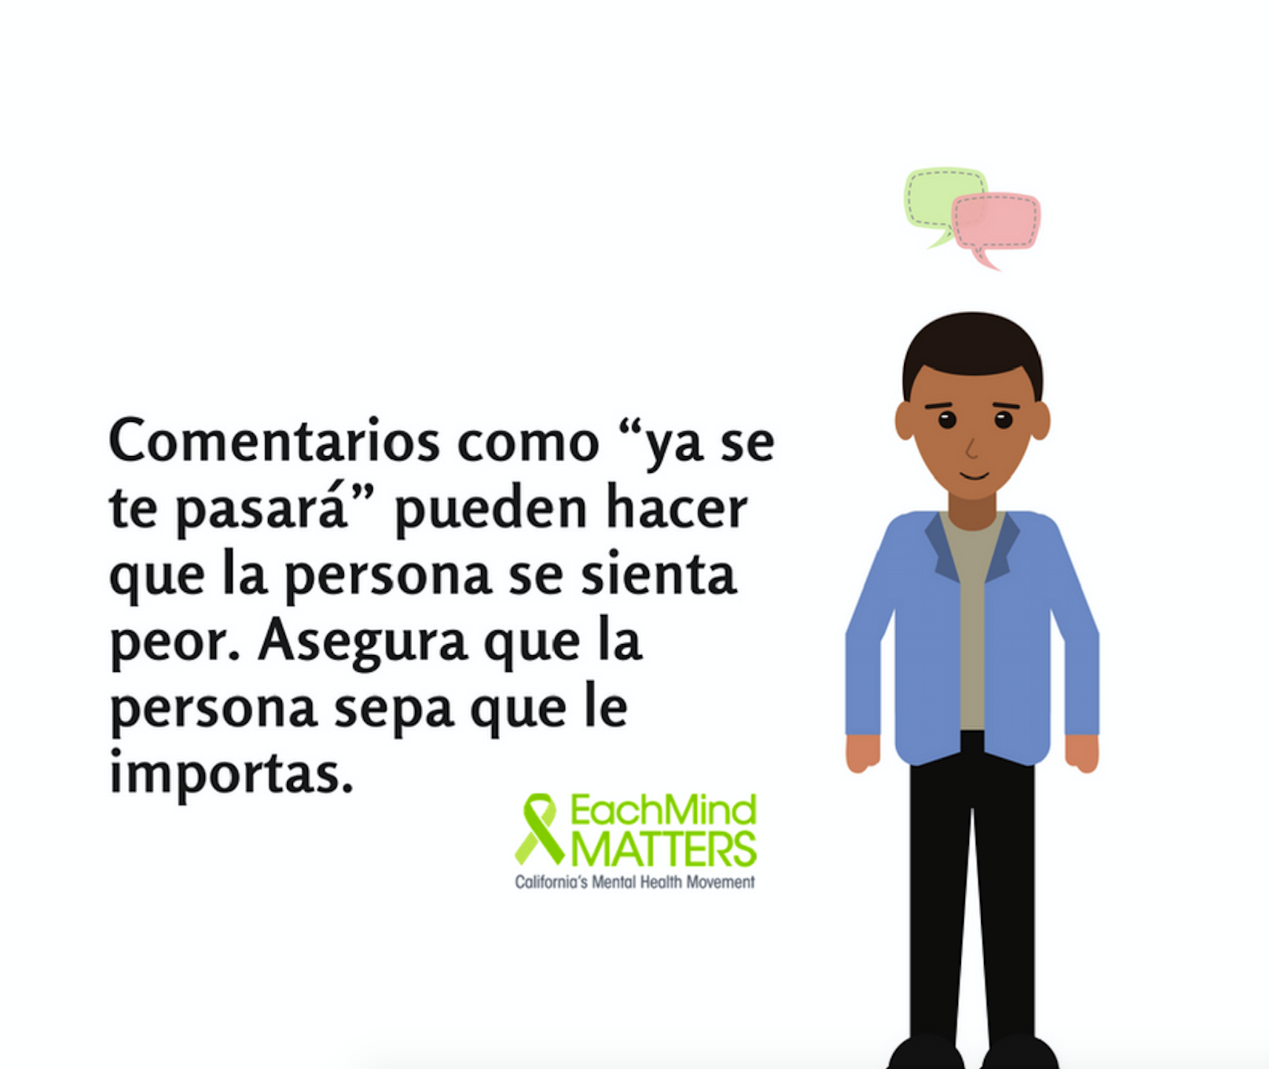 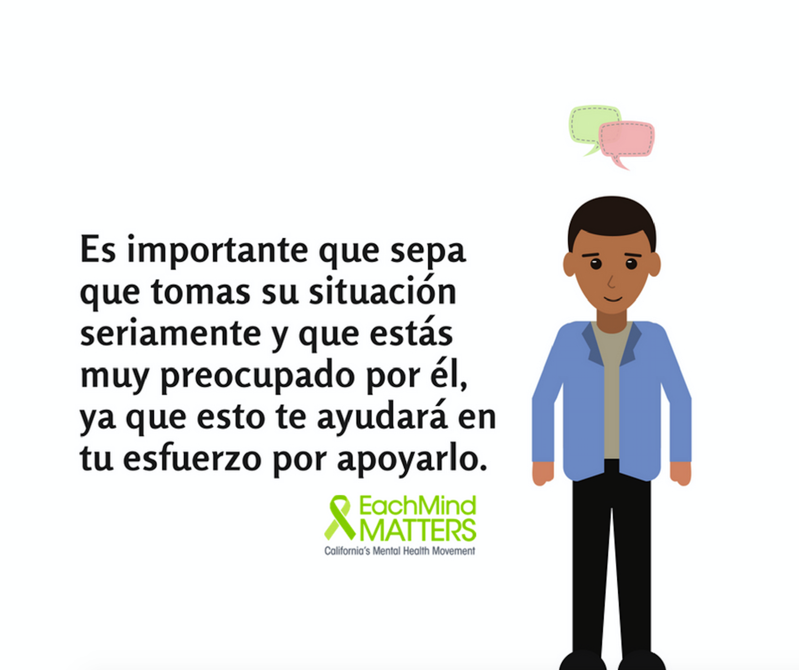
Animation 4 | Prepárate con nuestra hoja informativa titulada #DiEstoPeroNoDigasEsto https://bit.ly/2FbE9yb | Di esto… Me importas y quiero escucharte. ¿Qué es lo que quieres que sepa acerca de cómo te estás sintiendo? ...pero no digas esto… Para de sentirte mal. https://bit.ly/2FbE9yb | Di esto… Me importas y quiero escucharte. ¿Qué es lo que quieres que sepa acerca de cómo te estás sintiendo? ...pero no digas esto… Para de sentirte mal. https://bit.ly/2FbE9yb #SanaMente #SaludMental #Apoyo #PrevenciónDelSuicidio | 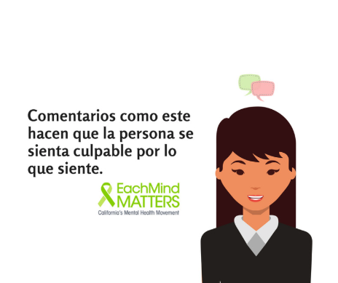 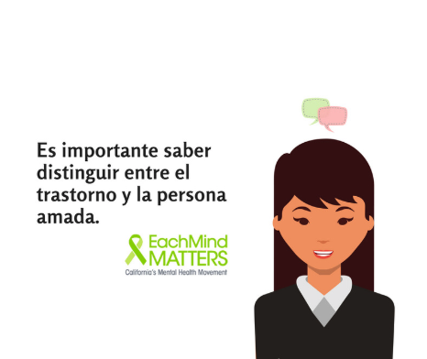
Animation 5 | Say This: I’m concerned about your safety. Have you thought about suicide? Not That: You’re not thinking about killing yourself are you? (said in a joking manner). http://bit.ly/2pk1pUn | Say This: I’m concerned about your safety. Have you thought about suicide? Not That: You’re not thinking about killing yourself are you? (said in a joking manner). Ask directly about suicide. Talking about suicide does not put the idea in someone’s head and usually they are relieved. Asking directly and using the word “suicide” establishes that you and the person at risk are talking about the same thing and lets the person know that you are willing to talk about suicide. http://bit.ly/2pk1pUn | Say This: I’m concerned about your safety. Have you thought about suicide? Not That: You’re not thinking about killing yourself are you? (said in a joking manner). Ask directly about suicide. Talking about suicide does not put the idea in someone’s head and usually they are relieved. Asking directly and using the word “suicide” establishes that you and the person at risk are talking about the same thing and lets the person know that you are willing to talk about suicide. Use @EachMindMatters "Say This, Not That" tip sheet to help start the conversation. #EachMindMatters #reducestigma #mentalhealthawareness #mentalhealth #SuicidePrevention | 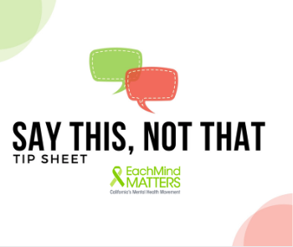 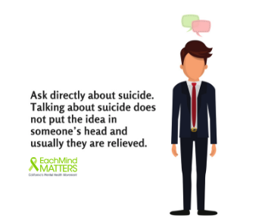 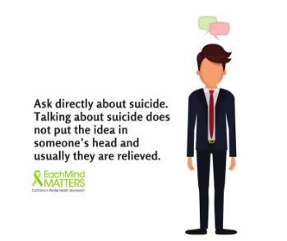 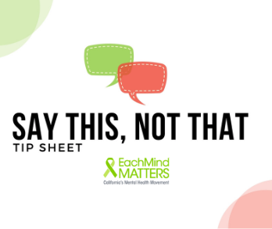
Animation 6 | Say this, not that when starting deeper conversations about #mentalhealth. http://bit.ly/2pk1pUn #EachMindMatters | This year's theme for #SuicidePreventionAwareness Week is "Working Together to Prevent Suicide." Use @EachMindMatters "Say This, Not That" tip sheet to help start deeper conversations about mental health. http://bit.ly/2pk1pUn | This year's theme for #SuicidePreventionAwarenessWeek is "Working Together to Prevent Suicide." You can use @EachMindMatters "Say This, Not That" tip sheet to help start deeper conversations about mental health. Link in bio (@EachMindMatters). #EachMindMatters #reducestigma #toolkit #mentalhealthawareness #mentalhealth #SuicidePrevention | 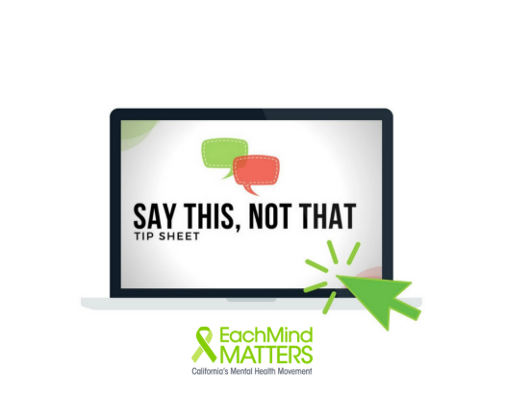 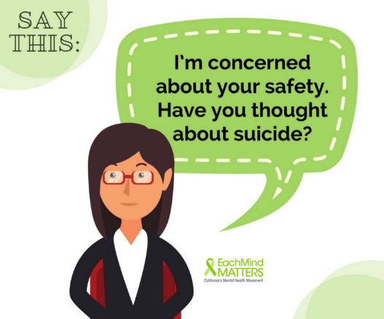 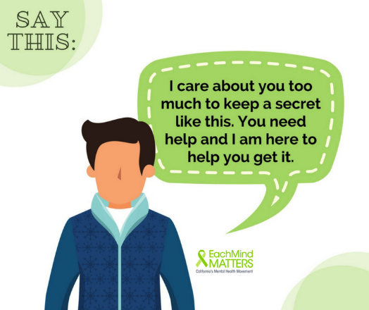
Animation 7 | Knowing what (and what not) to say can make starting a deeper conversation with someone about their mental health a little easier: http://bit.ly/2pk1pUn | Say This: I’m deeply concerned about you and I want you to know that help is available to get you through this. Not That: Cheer up; I’m sure it will pass. Knowing what (and what not) to say can make starting a deeper conversation with someone about their mental health a little easier. Use @EachMindMatters "Say This, Not That" tip sheet to help get the ball rolling. http://bit.ly/2pk1pUn | Say This: I’m deeply concerned about you and I want you to know that help is available to get you through this. Not That: Cheer up; I’m sure it will pass. Knowing what (and what not) to say can make starting a deeper conversation with someone about their mental health a little easier. Use @EachMindMatters "Say This, Not That" tip sheet to help get the ball rolling. http://bit.ly/2pk1pUn Link in bio (http://bit.ly/2pk1pUn) #EachMindMatters #reducestigma #mentalhealthawareness #mentalhealth #SuicidePrevention | 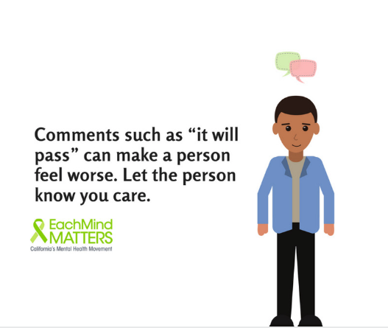  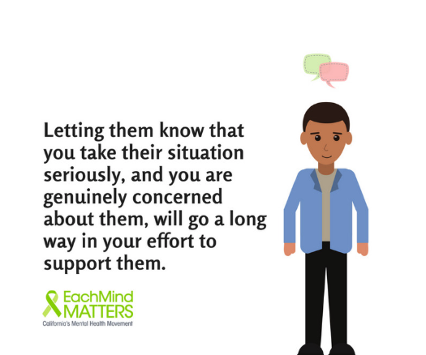
Animation 8 | Use @EachMindMatters "Say This, Not That" tip sheet to help start meaningful conversations with someone experiencing a mental health challenge: http://bit.ly/2pk1pUn | Say This: I am someone who cares and wants to listen. What do you want me to know about how you are feeling? Not That: Stop feeling sorry for yourself. Use @EachMindMatters "Say This, Not That" tip sheet to help start meaningful conversations with someone experiencing a mental health challenge: http://bit.ly/2pk1pUn | Say This: I am someone who cares and wants to listen. What do you want me to know about how you are feeling? Not That: Stop feeling sorry for yourself. Use @EachMindMatters "Say This, Not That" tip sheet to help start meaningful conversations with someone experiencing a mental health challenge: http://bit.ly/2pk1pUn #EachMindMatters #mentalhealth #reducestigma #suicideprevention #mentalhealthawareness #community #support #healthandwellness | 